領収書メニュー
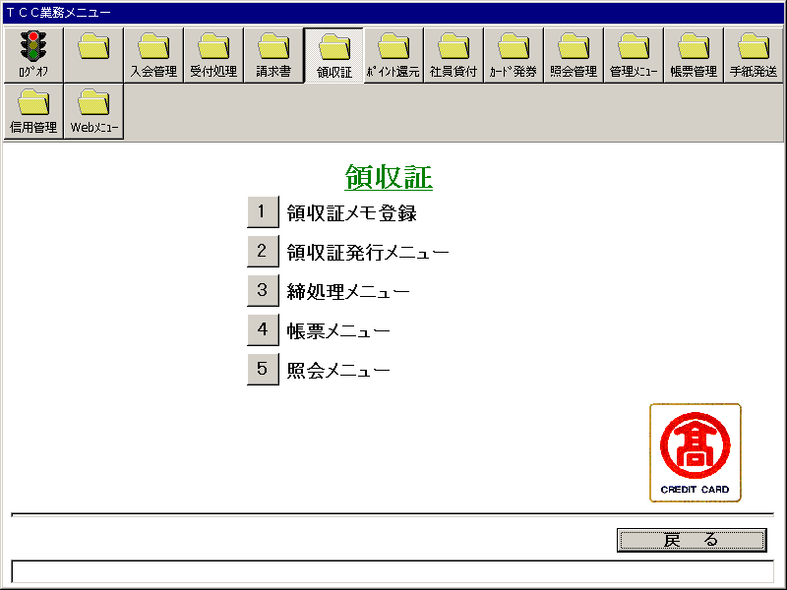
【画面レイアウト】

領収書メモ登録
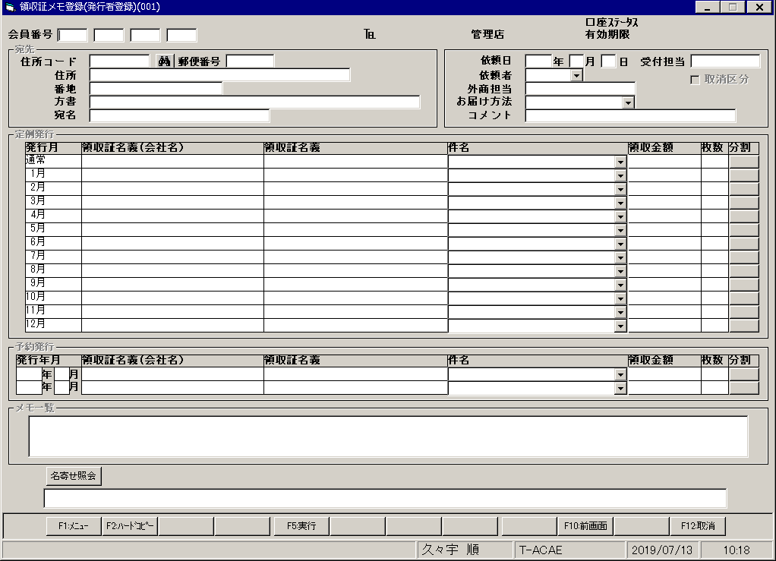
【画面レイアウト】

領収書発行メニュー
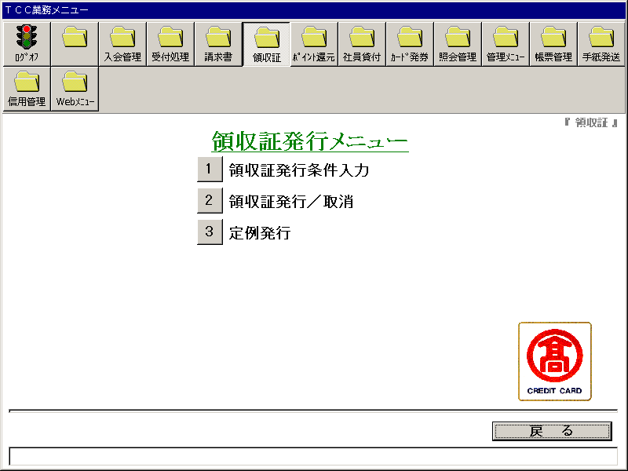
【画面レイアウト】

領収書発行条件入力
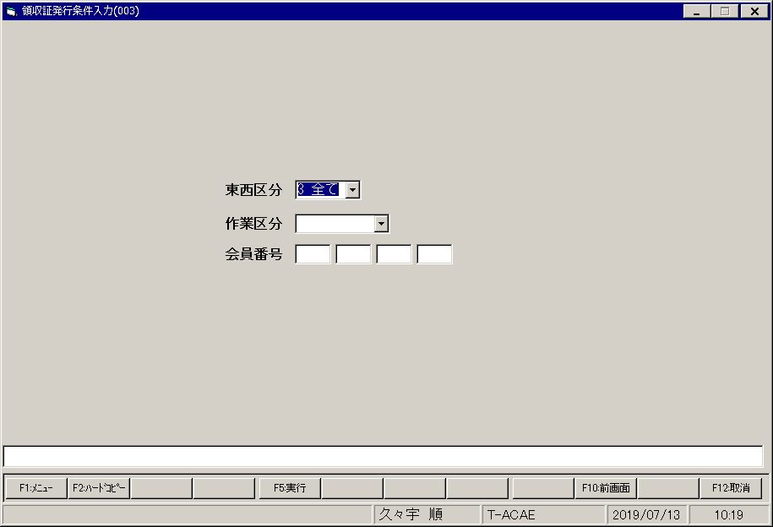
【画面レイアウト】

領収書発行_取消
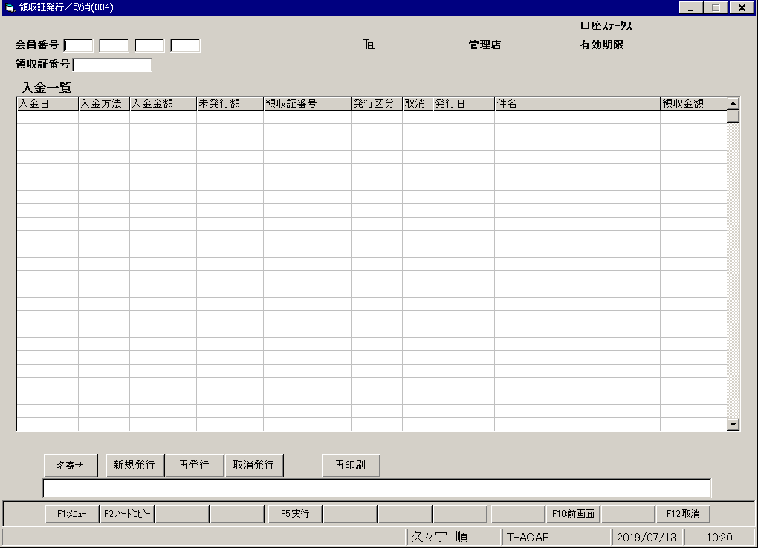
【画面レイアウト】

領収書発行(定例発行)
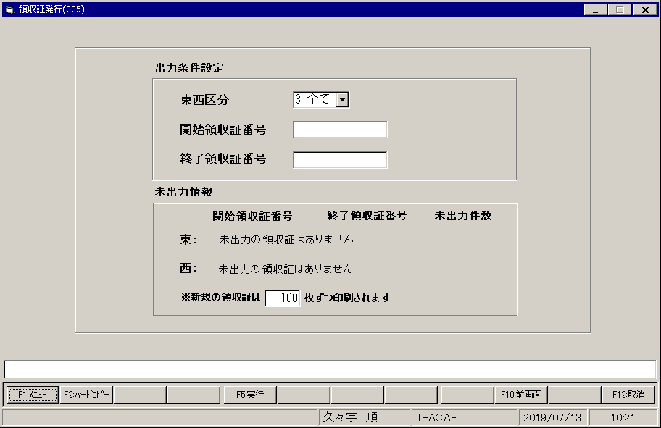
【画面レイアウト】

締処理メニュー
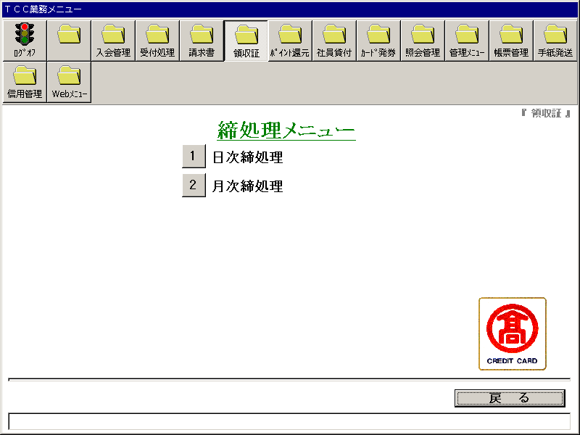
【画面レイアウト】

日次締処理
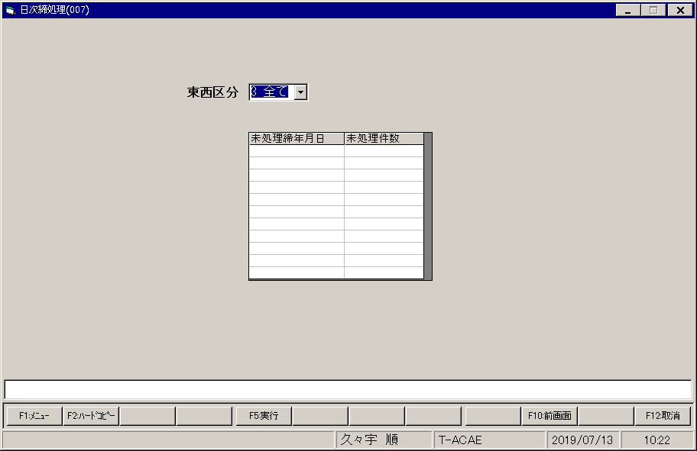
【画面レイアウト】

月次締処理
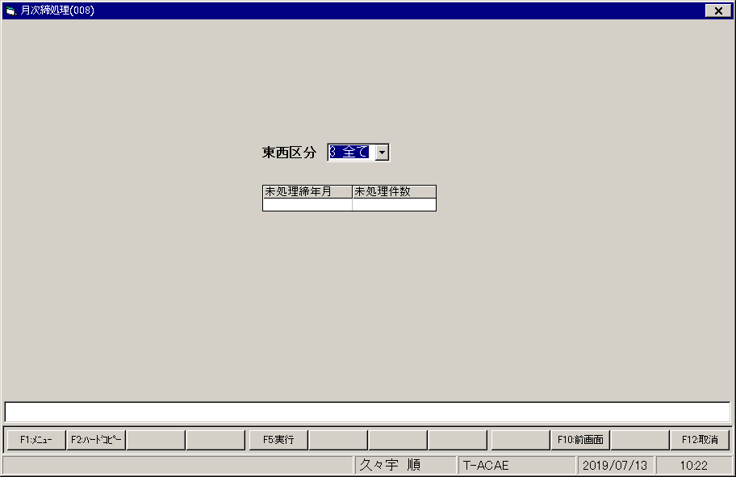
【画面レイアウト】

領収書_印刷メニュー
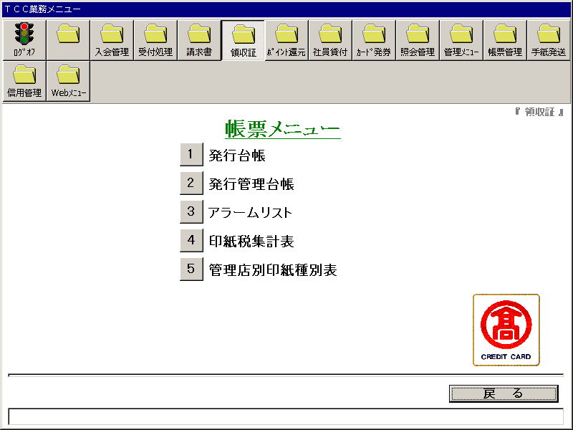
【画面レイアウト】

領収書_発行台帳
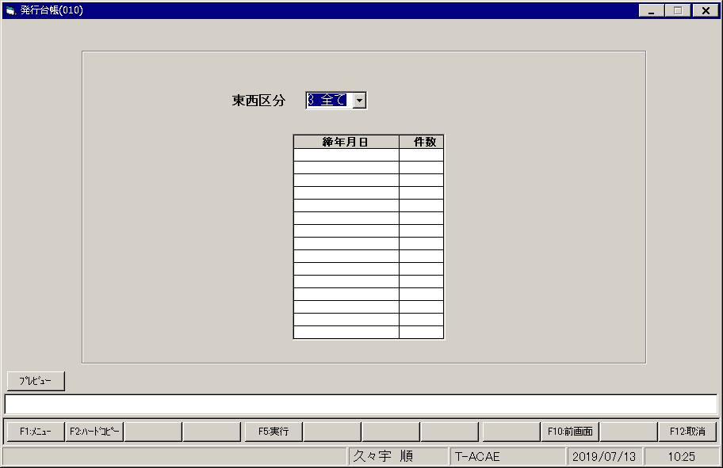
【画面レイアウト】

領収書_発行管理台帳
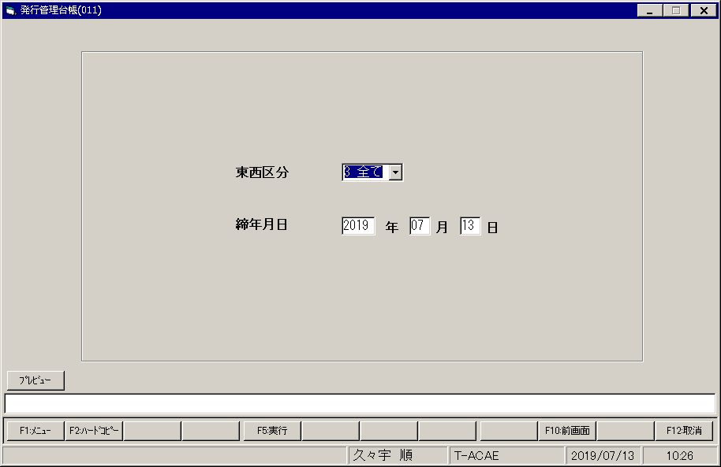
【画面レイアウト】

領収書_アラームリスト
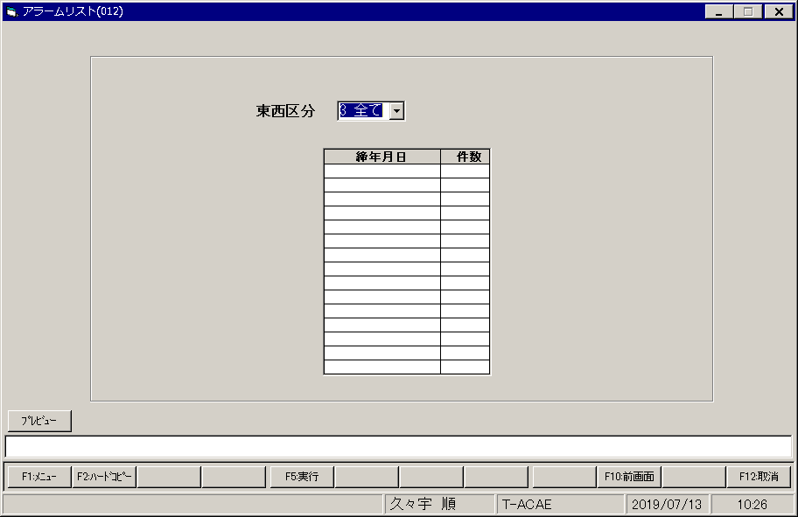
【画面レイアウト】

領収書__印紙税集計表
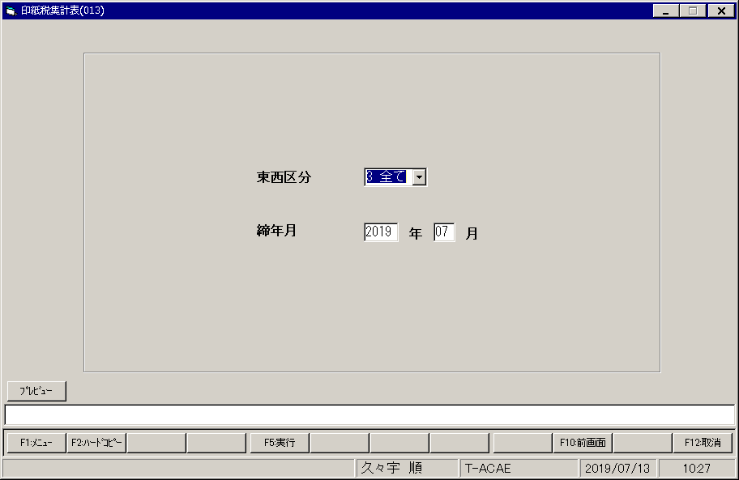
【画面レイアウト】

領収書__管理店別印紙種別表
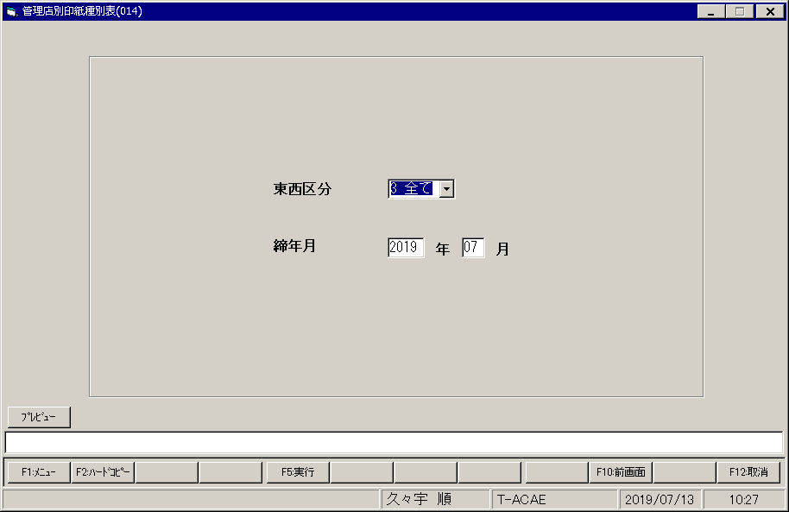
【画面レイアウト】

領収書_照会メニュー
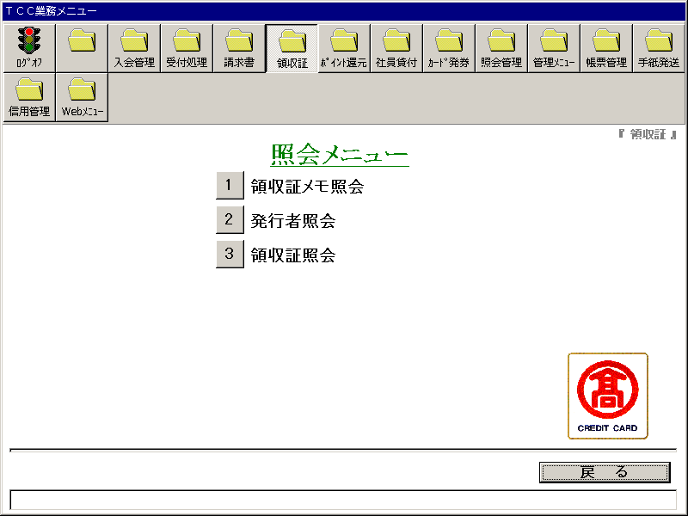
【画面レイアウト】

領収書メモ照会
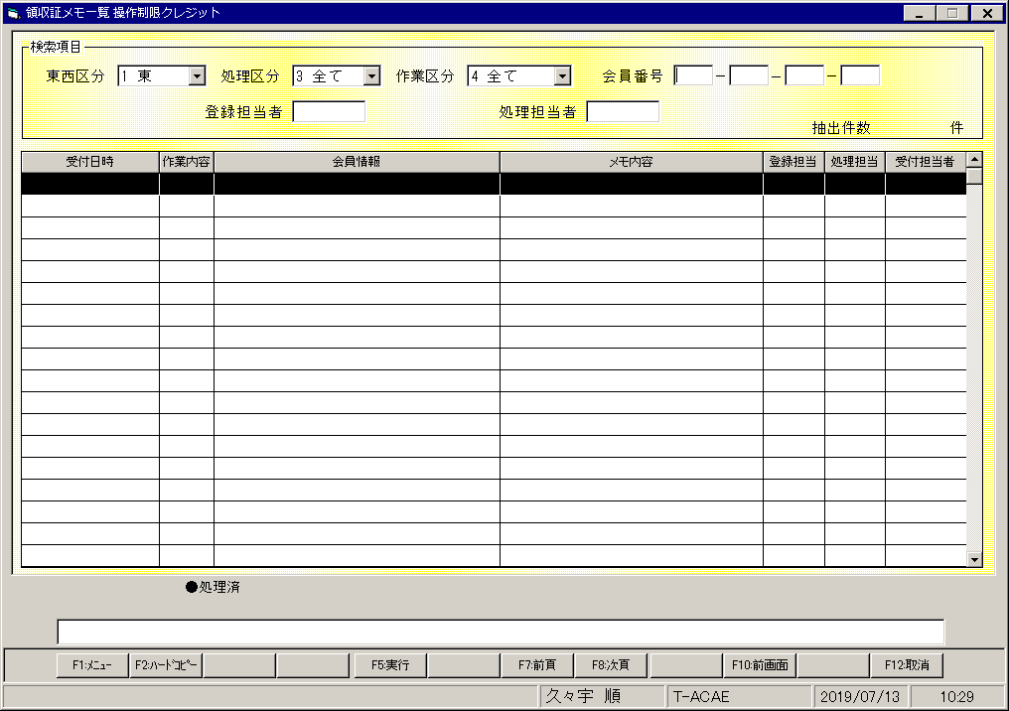
【画面レイアウト】

領収書_発行者照会
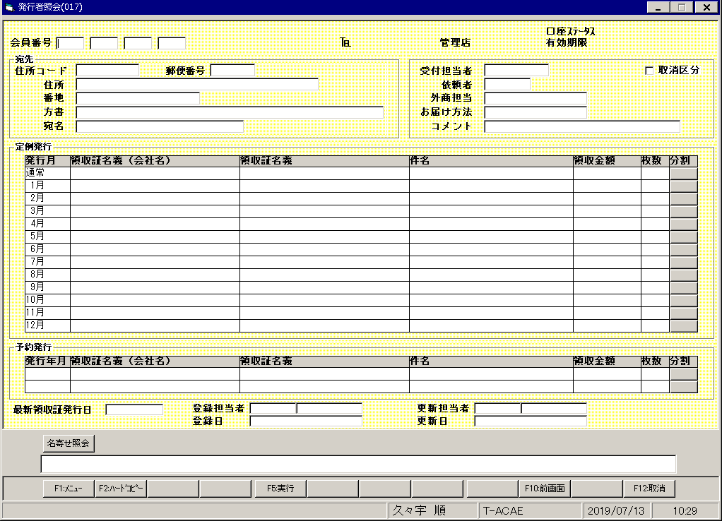
【画面レイアウト】

領収書照会(入金一覧)
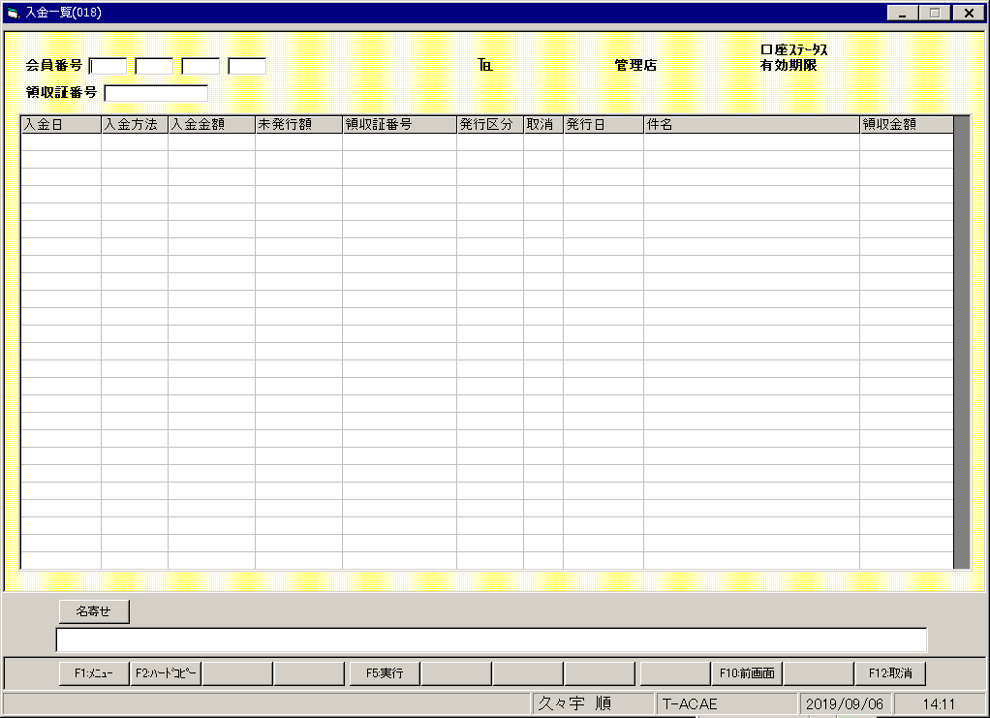
【画面レイアウト】

